Sheet1
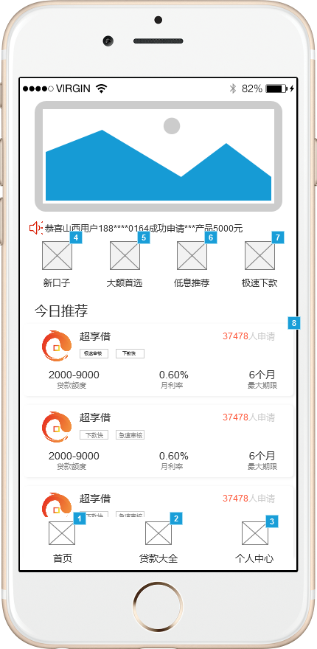
所属页面 | 首页
页面入口 | 安装app/登录页面跳转
页面出口 | 底部导航跳转/其它按钮页面跳转
操作说明
序号 | 名称 | 说明（默认值、规则、数据需求） | 交互（跳转页面等） | 异常逻辑
1 | 首页 | 居中显示页面标题， 上滑刷新首页数据 | 无交互，仅展示作用，上滑出现刷新图标，结束后消失 | 无功能性操作，上滑刷新首页数据
2 | 产品banner | 展示贷款产品以及app限时活动介绍（3张）具体banner内容根据运营反馈更改 | 左右可以滑动图片，图片5秒自动播放下一张，点击跳转相关产品的落地页 | 只能左右滑动，点击跳转相关产品的落地页
3 | 小广播 | 系统返给前端数据，灵活变化，手机号需要中间4位加密显示 | 条数不限，2秒播放下一条，点击无交互，不可手动上下滑动 | 每2秒自动播放下一条数据，不可手动滑动数据，点击无响应
4 | 新口子 | 可点击，跳转新口子页面 | 点击图标和字体变色然后跳转新口子页面 | 登录用户点击直接跳转新口子页面，未登录用户跳转登录页面引导用户登录且授权
5 | 大额首选 | 可点击，跳转大额首选页面 | 点击图标和字体变色然后跳转新口子页面 | 登录用户点击直接跳转大额首选页面，未登录用户跳转登录页面引导用户登录且授权
6 | 今日推荐 | 显示推荐产品的图标、名字、申请人数、贷款额度、利率和期限，排序方式根据业务合作显示10条，可上下滑动查看，数据展示完毕后显示“我是有底线的哦” | 点击字体变色然后跳转当前产品详情页面，可上下滑动查看 | 登录用户点击直接跳转今日推荐页面，未登录用户跳转登录页面引导用户登录且授权

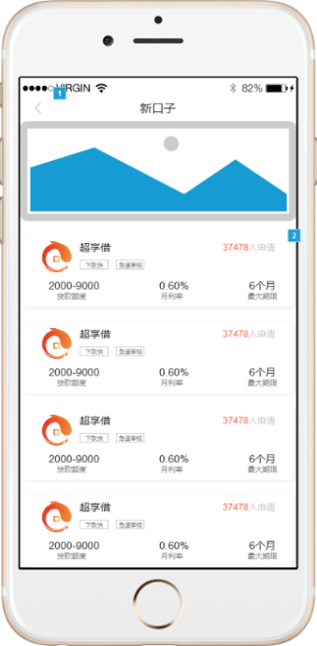
所属页面 | 新口子
页面入口 | 首页新口子按钮
页面出口 | 左上角返回按钮
操作说明
序号 | 名称 | 说明（默认值、规则、数据需求） | 交互（跳转页面等） | 异常逻辑
1 | 新口子 | 居中显示页面标题 | 无交互，仅展示作用 | 居中显示页面标题， 无任何操作
2 | 产品banner | 仅展示作用没有任何交互和跳转 | 无交互，仅展示作用 | 由后台返前端
3 | 产品显示 | 显示产品的图标、名字、申请人数、贷款额度、利率和期限，显示所有新口子产品数据，排序方式根据业务需求待定 | 可点击 跳转当前产品详情页可上下滑动查看 | 可点击 跳转当前产品详情页

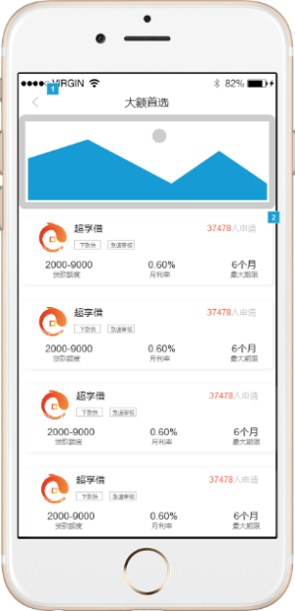
所属页面 | 大额首选
页面入口 | 首页大额首选按钮
页面出口 | 左上角返回按钮
操作说明
序号 | 名称 | 说明（默认值、规则、数据需求） | 交互（跳转页面等） | 异常逻辑
1 | 大额首选 | 居中显示页面标题 | 无交互，仅展示作用 | 居中显示页面标题，无任何操作
2 | 产品banner | 仅展示作用没有任何交互和跳转 | 无交互，仅展示作用 | 由后台返前端
3 | 产品显示 | 显示产品的图标、名字、申请人数、贷款额度、利率和期限，显示所有大额首选产品数据，排序方式根据业务需求待定 | 可点击 跳转当前产品详情页可上下滑动查看 | 可点击 跳转当前产品详情页

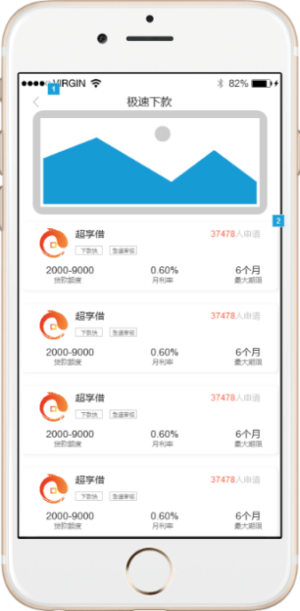
所属页面 | 极速下款
页面入口 | 首页极速下款按钮
页面出口 | 左上角返回按钮
操作说明
序号 | 名称 | 说明（默认值、规则、数据需求） | 交互（跳转页面等） | 异常逻辑
1 | 极速下款 | 居中显示页面标题 | 无交互，仅展示作用 | 居中显示页面标题， 无任何操作。
2 | 产品banner | 仅展示作用没有任何交互和跳转 | 无交互，仅展示作用 | 由后台返前端
3 | 产品显示 | 显示产品的图标、名字、申请人数、贷款额度、利率和期限，显示所有极速下款产品数据，排序方式由业务人员自行配置 | 可点击 跳转当前产品详情页可上下滑动查看 | 可点击 跳转当前产品详情页

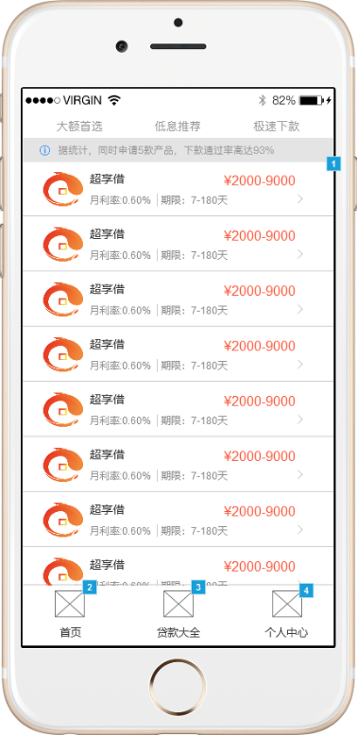
所属页面 | 贷款大全
页面入口 | 底部导航栏贷款大全按钮
页面出口 | 底部导航栏其他页面跳转
操作说明
序号 | 名称 | 说明（默认值、规则、数据需求） | 交互（跳转页面等） | 异常逻辑
1 | 筛选栏 | 字段为大额首选、低息推荐和极速下款，默认显示大额首选，用户可点击选择进行页面展示 | 点击状态为字体颜色更换且添加下划线 | 用户可点击选择相关类型的产品进行页面推荐，被选有交互区分，默认为大额首选
2 | 提示信息 | 显示“据统计，同时申请5款产品，下款通过率高达97%" | 无交互，仅展示作用 | 点击无响应，仅展示作用
3 | 产品显示 | 显示产品的图标、名字、申请人数、贷款额度、利率和期限，显示所有筛选内的产品数据，排序方式由业务人员自行配置 | 可点击 跳转当前产品详情页可上下滑动查看 | 可点击 跳转当前产品详情页
4 | 底部导航栏 | 首页、贷款大全和个人中心，可点击进行页面跳转 | 被选有字体颜色和图标颜色更改 | 用户可点击进行页面跳转，被选有交互区分

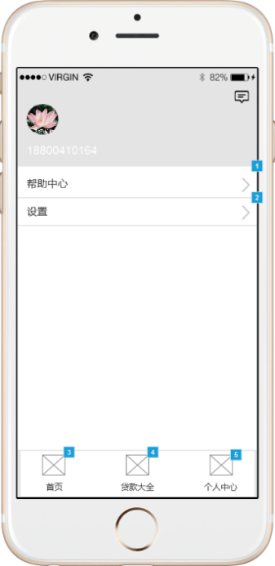
所属页面 | 个人中心
页面入口 | 底部导航栏个人中心按钮
页面出口 | 底部导航栏其他页面跳转
操作说明
序号 | 名称 | 说明（默认值、规则、数据需求） | 交互（跳转页面等） | 异常逻辑
1 | 右上角信息 icon | 用户可点击进人系统信息页面 | 跳转至系统信息页面 | 用户可点击进入系统信息页面
2 | 头像展示 | 展示默认头像，不可更改，未登录用户点击可跳转至登录页面，登录用户不可点击 | 未登录用户跳转登录页面，登录 用户不可点击 | 未登录用户跳转登录页面，登录用户点击无响应
3 | 帮助中心 | 可点击跳转至帮助中心详情页面 | 可点击跳转至帮助中心详情页面 | 可点击跳转至帮助中心详情页面
4 | 设置 | 可点击跳转至设置页面 | 可点击跳转至设置页面 | 可点击跳转至设置页面
5 | 底部导航栏 | 首页、贷款大全和个人中心，可点击进行页面跳转 | 被选有字体颜色和icon颜色交互 | 用户可点击进行页面跳转，被选有交互区分

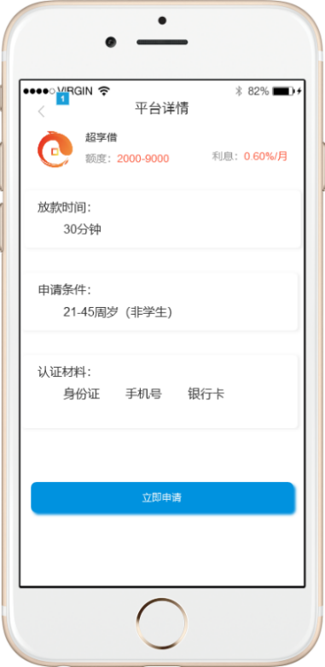
所属页面 | 平台详情
页面入口 | 点击产品介绍按钮
页面出口 | 左上角返回键
操作说明
序号 | 名称 | 说明（默认值、规则、数据需求） | 交互（跳转页面等） | 异常逻辑
1 | 产品介绍 | 显示产品名称、额度、利息和图标,由业务人员自行配置 | 无交互 | 点击无响应，无操作
2 | 放款时间 | 展示放款时间，由业务人员自行配置 | 无交互 | 点击无响应，无操作
3 | 申请条件 | 展示产品的申请条件，由业务人员自行配置 | 无交互 | 点击无响应，无操作
4 | 认证材料 | 显示需要准备的认证材料，由业务人员自行配置 | 无交互 | 点击无响应，无操作
5 | 立即申请按钮 | 可点击，跳转至当前产品的落地页或H5页面，根据不同合作方提供的方式变换 | 点击按钮颜色更换，跳转合作方提供的方式，登陆过的客户直接跳转产品落地页，未登录用户跳转登录页面引导登陆或注册 | 点击跳转合作方产品申请或下载app，具体根据合作方提供的方式待定，登陆过的客户直接跳转产品落地页，未登录用户跳转登录页面引导登陆或注册

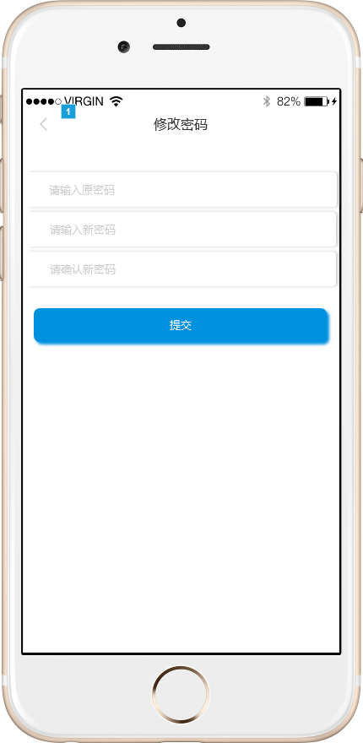
所属页面 | 修改密码
页面入口 | 个人中心-设置-更换登录密码
页面出口 | 左上角返回键/提交按钮
操作说明
序号 | 名称 | 说明（默认值、规则、数据需求） | 交互（跳转页面等） | 异常逻辑
1 | 修改密码 | 居中显示页面标题 | 无交互，仅展示作用 | 居中显示页面标题， 无任何操作。
2 | 请输入原密码 | 输入上一次设置密码格式：（长度6-20位，格式数字和字母组合，区分大小写） | 点击时请输入原密码提示消失，密码长度超过20时输入无效 | 输入格式有误提示“密码须6-20位，并包含字母和数字”密码错误提示“原密码错误，请重新输入”
3 | 请输入新密码 | 默认请输入新密码，密码格式（长度6-20位，格式数字和字母组合，区分大小写） | 点击时请输入新密码提示消失，密码长度超过20时输入无效 | 输入格式有误提示“密码须6-20位，并包含字母和数字”
4 | 请确认新密码 | 需再次输入新密码，与上一步内容须一致 | 点击时请确认新密码提示消失 | 输入格式有误提示“密码须6-20位，并包含字母和数字”，与上一步内容不一致时提示“两次密码不一致，请重新输入”
5 | 提交按钮 | 可点击，提交新密码至后台系统并且匹配当前客户 | 点击提交并且成功后跳转至登录页面引导用户重新登录 | 点击提交按钮后提示所有异常，引导用户更改，更改密码成功提示“更改完成，请重新登陆”1秒后跳转至登录页面用户重新登录

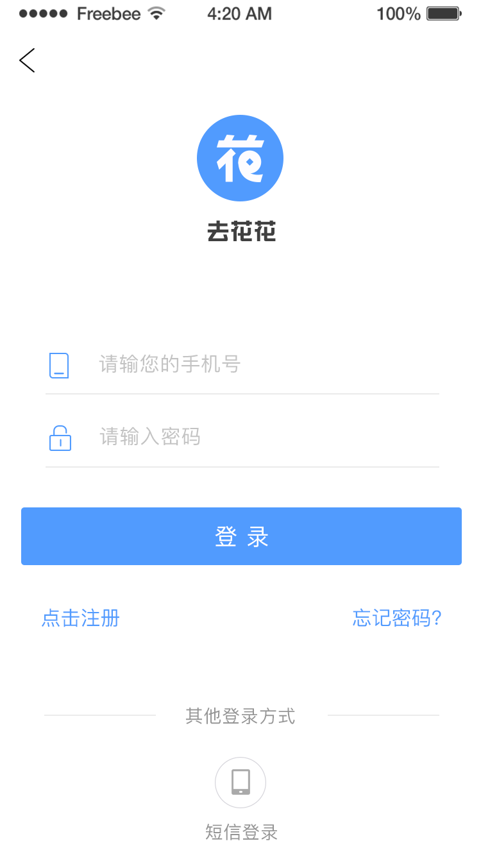
所属页面 | 密码登录
页面入口 | 我的页面点击头像
页面出口 | 左上角返回键/登录按钮
操作说明
序号 | 名称 | 说明（默认值、规则、数据需求） | 交互（跳转页面等） | 异常逻辑
1 | 返回按钮 | 可点击返回上一步操作 | 跳转至我的页面 | 点击返回上一步操作页面，此页面为默认登录页面
2 | 请输入手机号 | 手机必须为11位数字且符合手机号正则，不包含170、171开头的虚拟手机号 | 点击弹出数字键盘引导用户输入手机号，只能输入11位 | 不符合正则手机号提示”请输入正确的手机号码“，输入小于11位点击登录提示”您输入的手机号有误“输入大于11位为无效输入
3 | 请输入密码 | 默认请输入新密码，密码格式（长度6-20位，格式数字和字母组合，区分大小写），后置小眼睛，点击可显示输入的密码，图片为睁眼状态，再次点击隐藏密码，图片为闭眼状态 | 点击时请输入新密码提示消失，密码长度超过20时输入无效 | 输入格式有误提示“密码须6-20位，并包含字母和数字”
4 | 登录按钮 | 可点击，默认置灰，密码处大于6位时为可点击状态 | 输入密码大于6位时有颜色交互，为可点击状态 | 输入错误提示”密码错误，今日还有4次机会“(密码连续错误5次后，1小时内禁止使用密码登录)
5 | 点击注册按钮 忘记密码按钮 | 可点击，跳转至注册页面/忘记密码页面 | 点击跳转至注册页面/忘记密码页面 | 点击可跳转至注册页面/忘记密码页面
6 | 短信登录按钮 | 可点击，跳转至短信登录页面 | 可点击，跳转至短信 登录页面 | 可点击，跳转至短信登录页面

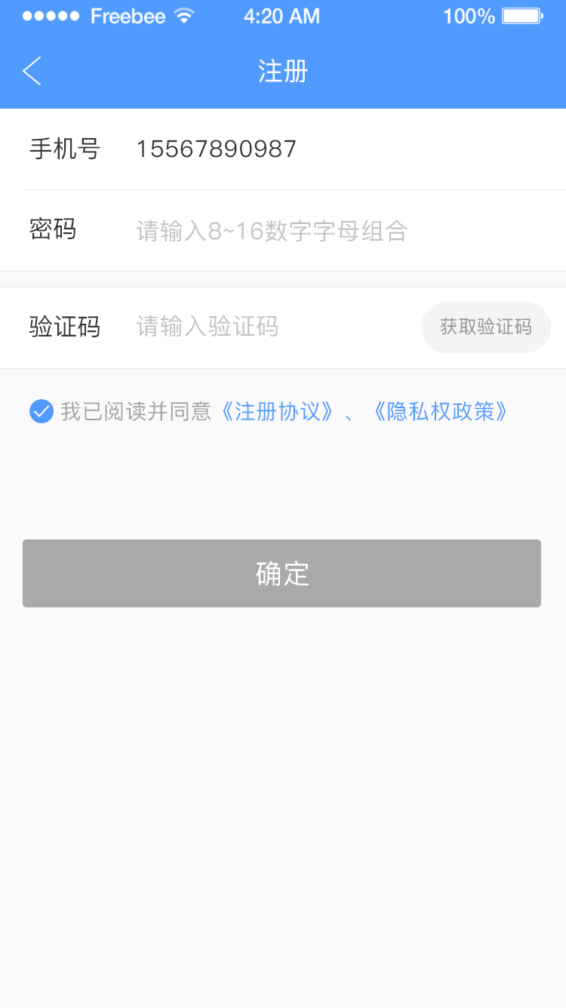
所属页面 | 注册页面
页面入口 | 登录页面立即注册按钮
页面出口 | 左上角返回键/确定按钮
操作说明
序号 | 名称 | 说明（默认值、规则、数据需求） | 交互（跳转页面等） | 异常逻辑
1 | 返回按钮 | 可点击返回上一步操作 | 跳转至密码登录页面 | 点击返回上一步操作页面
2 | 请输入手机号 | 手机必须为11位数字且符合手机号正则，不包含170、171开头的虚拟手机号 | 点击弹出数字键盘引导用户输入手机号，只能输入11位 | 不符合正则手机号提示”请输入正确的手机号码“，输入小于11位点击登录提示”您输入的手机号有误“输入大于11位为无效输入
3 | 请输入图形 验证码 | 需要用户根据右侧图片展示输入正确的验证码，可点击图片进行更换验证码 | 点击弹出键盘输入验证码 | 不区分大小写，需输入正确验证码错误提示“您输入的图形验证码有误”
4 | 验证码 | 默认获取验证码为置灰不可点击状态，在用户手机号输入为11位时更改颜色交互为可点击状态 | 用户手机号长度为11时颜色交互，可点击状态，点击输入框弹出数字键盘引导用户输入验证码，且开始120s倒计时 | 此验证码是用户点击获取时，运营商发送给上面输入的手机号内一条验证码短信，需输入正确的验证码否则提示“请输入正确的验证码”验证码2分钟内有效超时需重新点击获取验证码，且上一条验证码无效
5 | 请输入密码 | 默认请输入新密码，密码格式（长度6-20位，格式数字和字母组合，区分大小写），后置小眼睛，点击可显示输入的密码，图片为睁眼状态，再次点击隐藏密码，图片为闭眼状态 | 点击时请输入新密码提示消失，密码长度超过20时输入无效 | 输入格式有误提示“密码须6-20位，并包含字母和数字”
6 | 用户协议 | 用户需点击前面的小对号按钮才可以注册成功 | 点击小对号，有颜色交互 | 不点击小对号，提示“请先同意《用户协议》
5 | 注册按钮 | 可点击，默认置灰，密码处大于6位时为可点击状态 | 输入密码大于6位时有颜色交互，为可点击状态 | 输入格式有误提示“密码须6-20位，并包含字母和数字”，成功注册后点击注册按钮跳转至密码登录页面，引导用户用手机号和密码登录

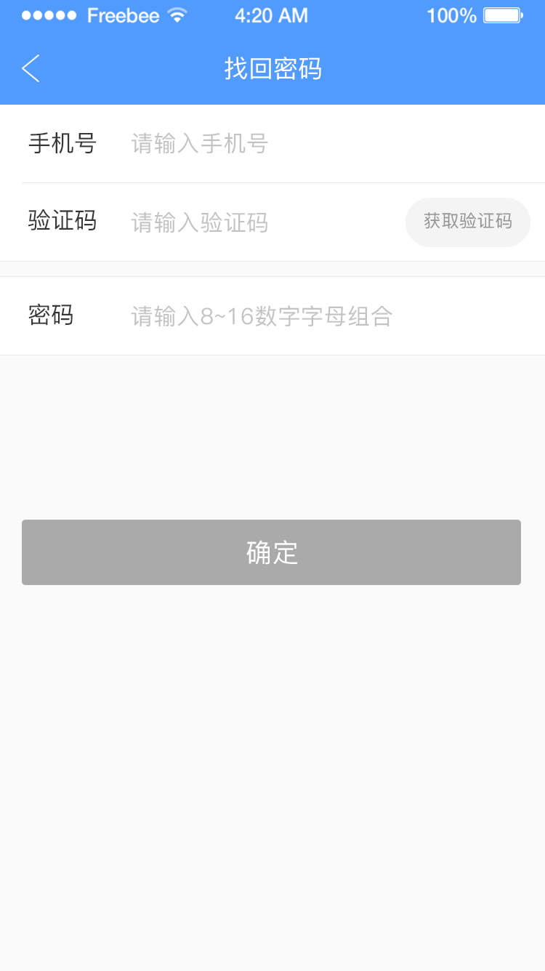
所属页面 | 忘记密码
页面入口 | 登录页面忘记密码按钮
页面出口 | 左上角返回键/提交按钮
操作说明
序号 | 名称 | 说明（默认值、规则、数据需求） | 交互（跳转页面等） | 异常逻辑
1 | 返回按钮 | 可点击返回上一步操作 | 跳转至密码登录页面 | 点击返回上一步操作页面
2 | 请输入手机号 | 手机必须为11位数字且符合手机号正则，不包含170、171开头的虚拟手机号 | 点击弹出数字键盘引导用户输入手机号，只能输入11位 | 不符合正则手机号提示”请输入正确的手机号码“，输入小于11位点击登录提示”您输入的手机号有误“输入大于11位为无效输入
3 | 请输入图形 验证码 | 需要用户根据右侧图片展示输入正确的验证码，可点击图片进行更换验证码 | 点击弹出键盘输入验证码 | 不区分大小写，需输入正确验证码错误提示“您输入的图形验证码有误”
4 | 验证码 | 默认获取验证码为置灰不可点击状态，在用户手机号输入为11位时更改颜色交互为可点击状态 | 用户手机号长度为11时颜色交互，可点击状态，点击输入框弹出数字键盘引导用户输入验证码，且开始120s倒计时 | 此验证码是用户点击获取时，运营商发送给上面输入的手机号内一条验证码短信，需输入正确的验证码否则提示“请输入正确的验证码”验证码2分钟内有效超时需重新点击获取验证码，且上一条验证码无效
5 | 请输入密码 | 默认请输入新密码，密码格式（长度6-20位，格式数字和字母组合，区分大小写），后置小眼睛，点击可显示输入的密码，图片为睁眼状态，再次点击隐藏密码，图片为闭眼状态 | 点击时请输入新密码提示消失，密码长度超过20时输入无效 | 输入格式有误提示“密码须6-20位，并包含字母和数字”
5 | 确定按钮 | 可点击，默认置灰，密码处大于6位时为可点击状态 | 输入密码大于6位时有颜色交互，为可点击状态 | 输入格式有误提示“密码须6-20位，并包含字母和数字”，成功更改后点击确定按钮跳转至密码登录页面，引导用户用手机号和密码登录

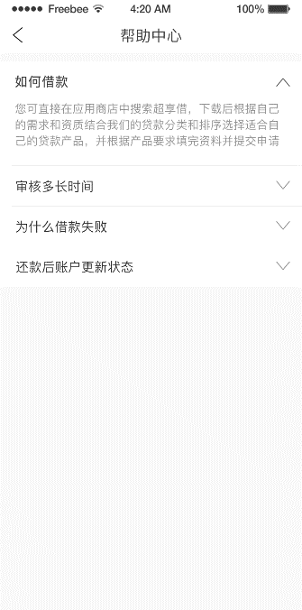
所属页面 | 帮助中心
页面入口 | 我的页面帮助中心按钮
页面出口 | 左上角返回按钮
操作说明
序号 | 名称 | 说明（默认值、规则、数据需求） | 交互（跳转页面等） | 异常逻辑
1 | 问题 | 默认进展示问题，点击问题弹出答案，再次点击收起答案 | 点击问题弹出答案，再次点击收起答案 | 由后端返给前端

